关系图
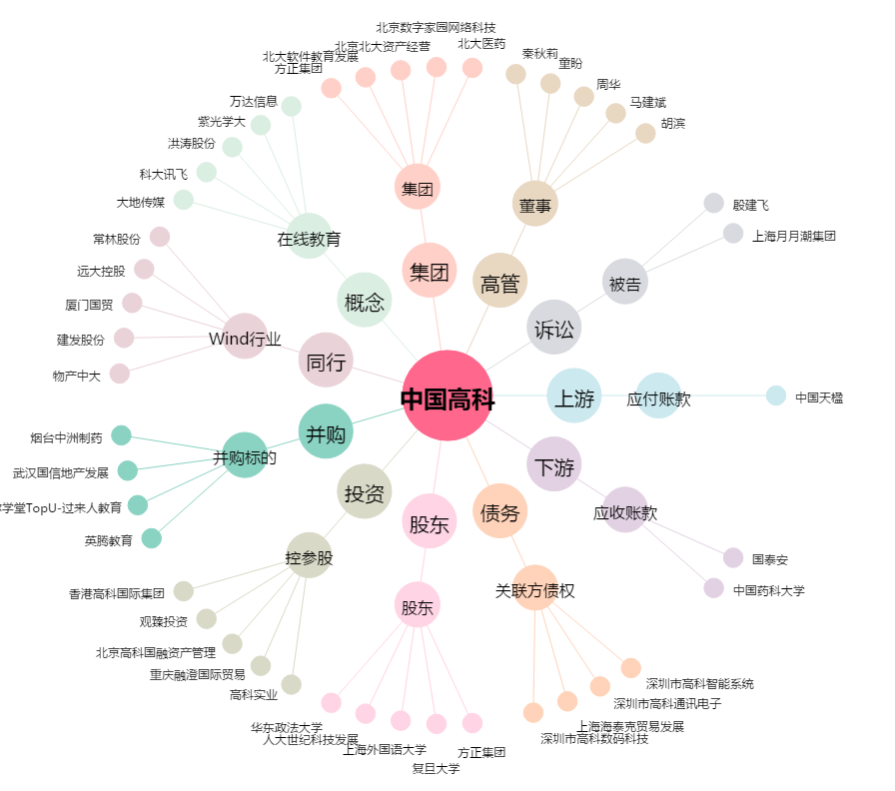
中国高科[600730.SH] - 关系概览图

